【記入例】CO2排出源
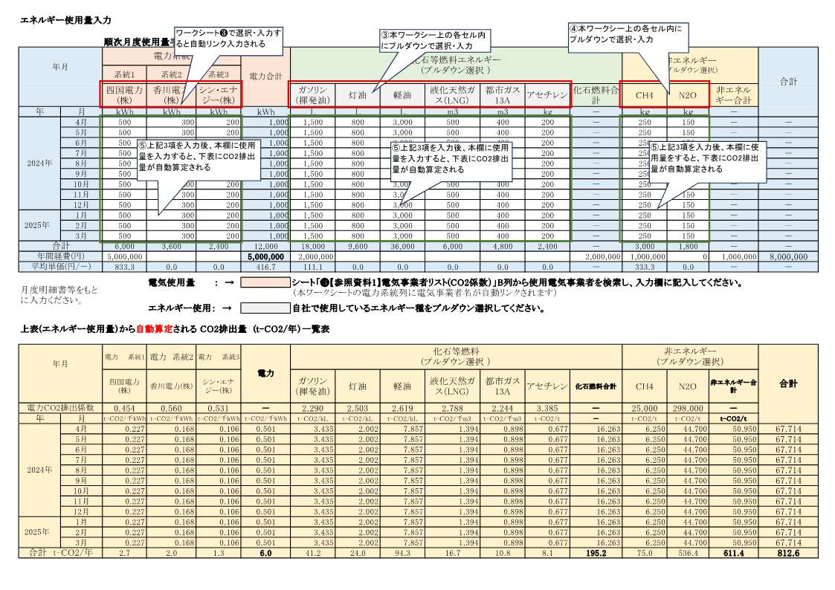

❸【申込み書記入 参照資料1】電気事業者リスト(CO2係数）
②抽出した電気事業者名を記入する
※補足
B列の抽出事業者名セルをコピーし、H5,H6,H7セルに123値ペースト
※CO2排出係数抽出には、電気事業者名の完全一致が必要条件であるため
電気事業者別排出係数(特定排出者の温室効果ガス排出量算定用) －R5年度実績－ R7.3.18 環境省・経済産業省公表
2025-03-18 |  |  | 電力系統 | 電気事業者名 | 調整後排出係数（抽出）
①フィルター機能を使用して電気事業者名を検索する
【小売電気事業者】 |  |  | 系統1 |  | #N/A
 |  | 調整後排出係数 | 系統2 |  | #N/A
登録番号 | 電気事業者名 | (t-CO2/kWh) | 系統3 |  | #N/A
A0002 | イーレックス(株) | 0.000429
A0003 | リエスパワー(株) | 0.000000
A0004 | エバーグリーン・リテイリング(株) | 0.000401
A0006 | エバーグリーン・マーケティング(株) | 0.000345
A0007 | (株)SEウイングズ | 0.000433
A0008 | (株)イーセル | 0.000460
A0009 | (株)エネット | 0.000374
A0011 | 須賀川瓦斯(株) | 0.000543
A0012 | 出光興産(株) | 0.000709
A0013 | (株)オプテージ | 0.000541
A0014 | エネサーブ(株) | 0.000527
A0015 | (株)エネワンでんき(旧:(株)坊っちゃん電力、格安電力(株)) | 0.000436
A0016 | ミツウロコグリーンエネルギー(株) | 0.000445
A0017 | (株)リエネ | 0.000000
A0018 | ネクストパワーやまと(株) | 0.000485
A0019 | 日本テクノ(株) | 0.000412
A0020 | 中央電力エナジー(株) | 0.000478
A0021 | (株)Looop | 0.000948
A0024 | 静岡ガス＆パワー(株) | 0.000396
A0025 | 荏原環境プラント(株) | 0.000312
A0026 | 東京エコサービス(株) | 0.000015
A0027 | ダイヤモンドパワー(株) | 0.000429
A0028 | 出光グリーンパワー(株) | 0.000255
A0031 | (株)新出光 | 0.000467
A0032 | セントラル石油瓦斯(株) | 0.000285
A0034 | 一般財団法人泉佐野電力 | 0.000490
A0035 | コスモエネルギーソリューションズ(株) | 0.000439
A0036 | (株)グリーンサークル | 0.000426
A0039 | 北海道瓦斯(株) | 0.000391
A0040 | アルカナエナジー(株) | 0.000451
A0042 | 新エネルギー開発(株) | 0.000569
A0043 | 伊藤忠エネクス(株) | 0.000429
A0045 | (株)V-Power | 0.000446
A0046 | 大和エネルギー(株) | 0.000220
A0048 | 大阪瓦斯(株) | 0.000426
A0049 | エフビットコミュニケーションズ(株) | 0.000801
A0050 | ENEOS(株) | 0.000490
A0051 | 真庭バイオエネルギー(株) | 0.000662
A0052 | 三井物産(株) | 0.000502
A0053 | オリックス(株) | 0.000876
A0054 | (株)エネサンス関東 | 0.000272
A0055 | (株)UPDATER | 0.000083
A0056 | シン・エナジー(株) | 0.000531
A0057 | (株)サニックス | 0.000421
A0058 | (株)コンシェルジュ | 0.000126
A0060 | (株)アイ・グリッド・ソリューションズ | 0.000452
A0061 | サミットエナジー(株) | 0.000511
A0062 | リコージャパン(株) | 0.000439
A0063 | (株)エネルギア・ソリューション・アンド・サービス | 0.000562
A0064 | 東京ガス(株) | 0.000318
A0065 | テス・エンジニアリング(株) | 0.000188
A0066 | 青梅ガス(株) | 0.000340
A0067 | (株)イーネットワークシステムズ | 0.000526
A0068 | (株)エネアーク関東 | 0.000647
A0069 | (株)東急パワーサプライ | 0.000095
A0070 | 王子・伊藤忠エネクス電力販売(株) | 0.000313
A0071 | 伊藤忠商事(株) | 0.000429
A0072 | (株)エコスタイル | 0.000383
A0073 | 入間ガス(株) | 0.000341
A0074 | テプコカスタマーサービス(株) | 0.000353
A0075 | (株)とんでんホールディングス | 0.000522
A0076 | 日鉄エンジニアリング(株) | 0.000529
A0077 | auエネルギー＆ライフ(株) | 0.000531
A0079 | イワタニ関東(株) | 0.000505
A0080 | イワタニ首都圏(株) | 0.000474
A0081 | サーラeエナジー(株) | 0.000337
A0082 | (株)地球クラブ | 0.000427
A0084 | 西部瓦斯(株) | 0.000556
A0085 | 東邦ガス(株) | 0.000470
A0086 | シナネン(株) | 0.000584
A0088 | カワサキグリーンエナジー(株) | 0.000465
A0089 | 大一ガス(株) | 0.000561
A0090 | (株)リミックスポイント | 0.000484
A0091 | 大阪いずみ市民生活協同組合 | 0.000000
A0092 | (株)中海テレビ放送 | 0.000588
A0093 | パシフィックパワー(株) | 0.000710
A0098 | (株)ジェイコムウエスト | 0.000375
A0103 | (株)ジェイコム埼玉・東日本 | 0.000415
A0104 | (株)ジェイコム札幌 | 0.000481
A0105 | (株)ジェイコム湘南・神奈川 | 0.000422
A0107 | (株)ジェイコム千葉 | 0.000417
A0110 | (株)ジェイコム東京 | 0.000434
A0119 | 土浦ケーブルテレビ(株) | 0.000482
A0120 | 鹿児島電力(株) | 0.000462
A0121 | 太陽ガス(株) | 0.000476
A0122 | アーバンエナジー(株) | 0.000276
A0123 | パワーネクスト(株) | 0.000429
A0124 | 合同会社北上新電力 | 0.000446
A0126 | (株)タクマエナジー | 0.000162
A0127 | (株)スマートテック | 0.000543
A0128 | 水戸電力(株) | 0.000566
A0130 | 丸紅新電力(株) | 0.000452
A0133 | 奈良電力(株) | 0.000569
A0134 | 日立造船(株) | 0.000147
A0135 | 大東ガス(株) | 0.000339
A0136 | パナソニックオペレーショナルエクセレンス(株) | 0.000389
A0137 | アストモスエネルギー(株) | 0.000604
A0138 | (株)関電エネルギーソリューション | 0.000000
A0140 | MCリテールエナジー(株) | 0.000488
A0141 | (株)北九州パワー | 0.000216
A0142 | 武州瓦斯(株) | 0.000339
A0143 | リニューアブル・ジャパン(株) | 0.000000
A0144 | 大垣ガス(株) | 0.000341
A0145 | (株)藤田商店 | 0.000511
A0146 | (株)ケーブルネット下関 | 0.000488
A0147 | (株)ジェイコム九州 | 0.000457
A0149 | (株)グローバルエンジニアリング | 0.000577
A0150 | 九州エナジー(株) | 0.000383
A0151 | (株)トヨタエナジーソリューションズ | 0.000464
A0153 | (株)エナリス・パワー・マーケティング | 0.000416
A0154 | 歌舞伎エナジー(株) | 0.000567
A0155 | みやまスマートエネルギー(株) | 0.000571
A0156 | エフィシエント(株) | 0.000429
A0157 | (株)生活クラブエナジー | 0.000418
A0158 | 生活協同組合コープこうべ | 0.000380
A0159 | (株)シーエナジー | 0.000341
A0160 | 角栄ガス(株) | 0.000341
A0161 | 京葉瓦斯(株) | 0.000424
A0162 | TOPPANホールディングス(株)（旧:凸版印刷(株)） | 0.000505
A0163 | 伊勢崎ガス(株) | 0.000000
A0164 | キヤノンマーケティングジャパン(株) | 0.000341
A0165 | (株)とっとり市民電力 | 0.000212
A0166 | (株)イーエムアイ | 0.000628
A0167 | 佐野瓦斯(株) | 0.000331
A0168 | 桐生瓦斯(株) | 0.000341
A0169 | 森の電力(株) | 0.000000
A0170 | 大和ハウス工業(株) | 0.000404
A0172 | HTBエナジー(株) | 0.000327
A0173 | (株)アシストワンエナジー | 0.000583
A0175 | (株)フソウ・エナジー | 0.000601
A0177 | 湘南電力(株) | 0.000390
A0178 | 大東建託パートナーズ(株) | 0.000586
A0179 | Japan電力(株) | 0.000346
A0180 | 電源開発(株) | 0.000429
A0181 | 鈴与商事(株) | 0.000538
A0184 | ワタミエナジー(株) | 0.000462
A0185 | (株)パルシステム電力 | 0.000474
A0186 | SBパワー(株) | 0.000534
A0187 | NFパワーサービス(株) | 0.000317
A0188 | ひおき地域エネルギー(株) | 0.000493
A0189 | 和歌山電力(株) | 0.000552
A0190 | 日本瓦斯(株)(日本ガス(株)) | 0.000452
A0191 | (株)トドック電力 | 0.000298
A0193 | 九電みらいエナジー(株) | 0.000487
A0194 | (株)ミツウロコヴェッセル | 0.000840
A0195 | (株)フォレストパワー | 0.000420
A0196 | 日高都市ガス(株) | 0.000341
A0197 | (株)アドバンテック | 0.000785
A0199 | ローカルエナジー(株) | 0.000374
A0200 | エネックス(株) | 0.000371
A0203 | (株)レクスポート | 0.000502
A0204 | なでしこ電力(株) | 0.000424
A0206 | 日田グリーン電力(株) | 0.000348
A0209 | 埼玉ガス(株) | 0.000341
A0210 | 宮崎パワーライン(株) | 0.000424
A0211 | (株)パワー・オプティマイザー | 0.000437
A0213 | (株)U-POWER | 0.000492
A0214 | (株)TTSパワー | 0.000471
A0216 | (株)岩手ウッドパワー | 0.000454
A0217 | 里山パワーワークス(株) | 0.000591
A0218 | (株)中之条パワー | 0.000340
A0220 | 日産トレーデイング(株) | 0.000000
A0221 | (株)エネウィル | 0.000972
A0222 | Next Power(株) | 0.000616
A0227 | はりま電力(株) | 0.000532
A0228 | (株)浜松新電力 | 0.000479
A0229 | ゼロワットパワー(株) | 0.000171
A0230 | アストマックス(株) | 0.000613
A0231 | (株)やまがた新電力 | 0.000580
A0232 | 一般社団法人東松島みらいとし機構 | 0.000472
A0234 | (株)グリーンパワー大東 | 0.000202
A0236 | (株)シーラソーラー(旧：(株)シーラパワー) | 0.000418
A0237 | 御所野縄文電力(株) | 0.000462
A0238 | (株)カーボンニュートラル | 0.000422
A0239 | 宮古新電力(株) | 0.000440
A0240 | 長崎地域電力(株) | 0.000196
A0241 | (株)エネアーク関西 | 0.000430
A0243 | 近畿電力(株) | 0.000389
A0245 | 新電力おおいた(株) | 0.000000
A0246 | (株)日本セレモニー | 0.000571
A0248 | (株)池見石油店 | 0.000615
A0250 | 芝浦電力(株) | 0.000498
A0253 | (株)地域創生ホールディングス | 0.000377
A0254 | スズカ電工(株) | 0.000327
A0256 | (株)エーコープサービス | 0.000386
A0257 | サンリン(株) | 0.000320
A0258 | (株)宮崎ガスリビング | 0.000510
A0259 | 山陰エレキ・アライアンス(株) | 0.000416
A0260 | (株)ジョヴィ | 0.000499
A0261 | ミライフ東日本(株) | 0.000109
A0264 | 山陰酸素工業(株) | 0.000416
A0265 | 武陽ガス(株) | 0.000337
A0267 | 北海道電力(株)(旧：北海道電力コクリエーション(株)) | 0.000532
...

